1-数栈初始化
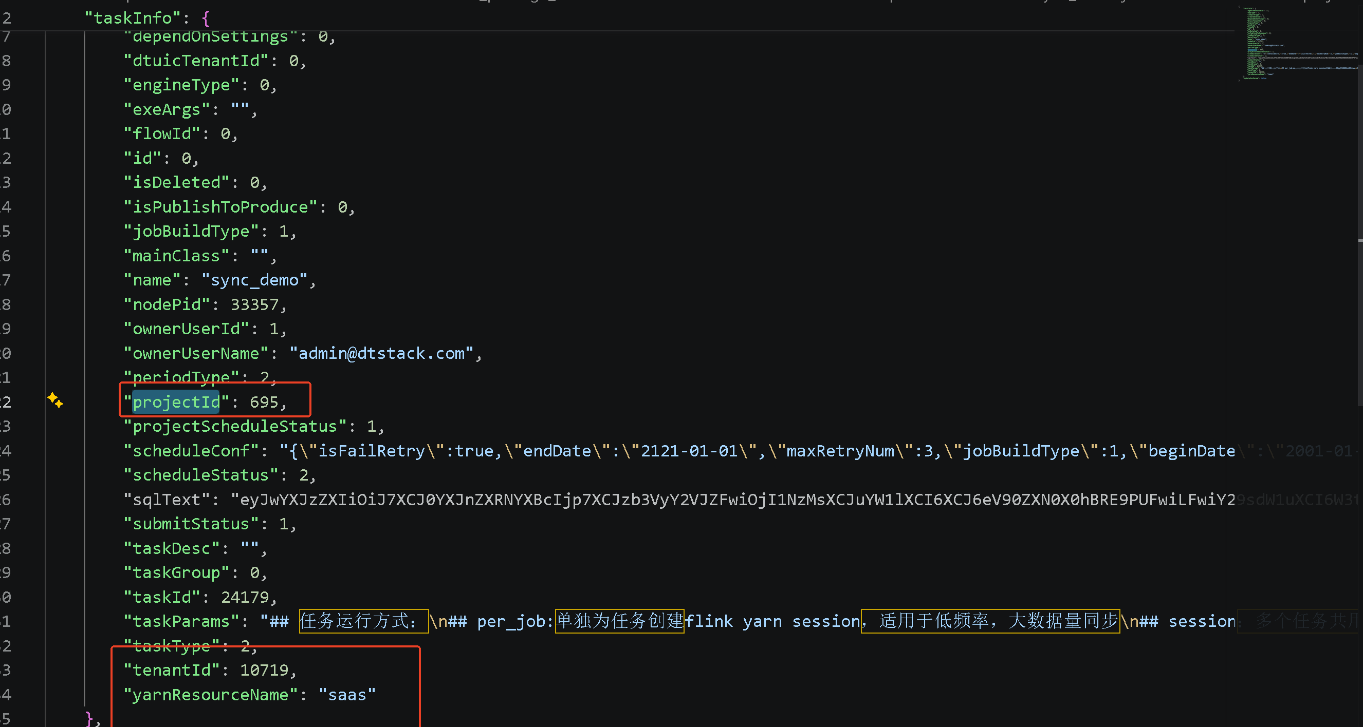
tenantId | projectId | nodePid | yarnResourceName | 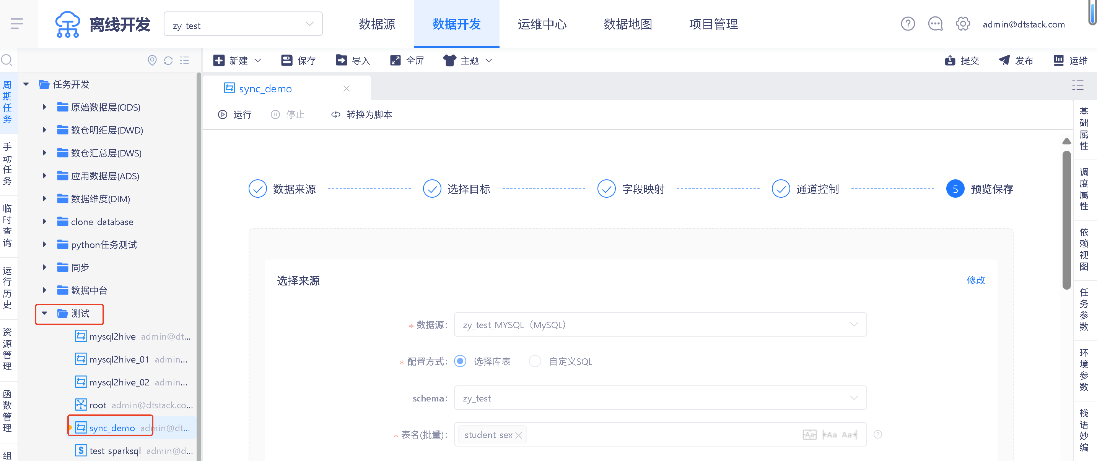 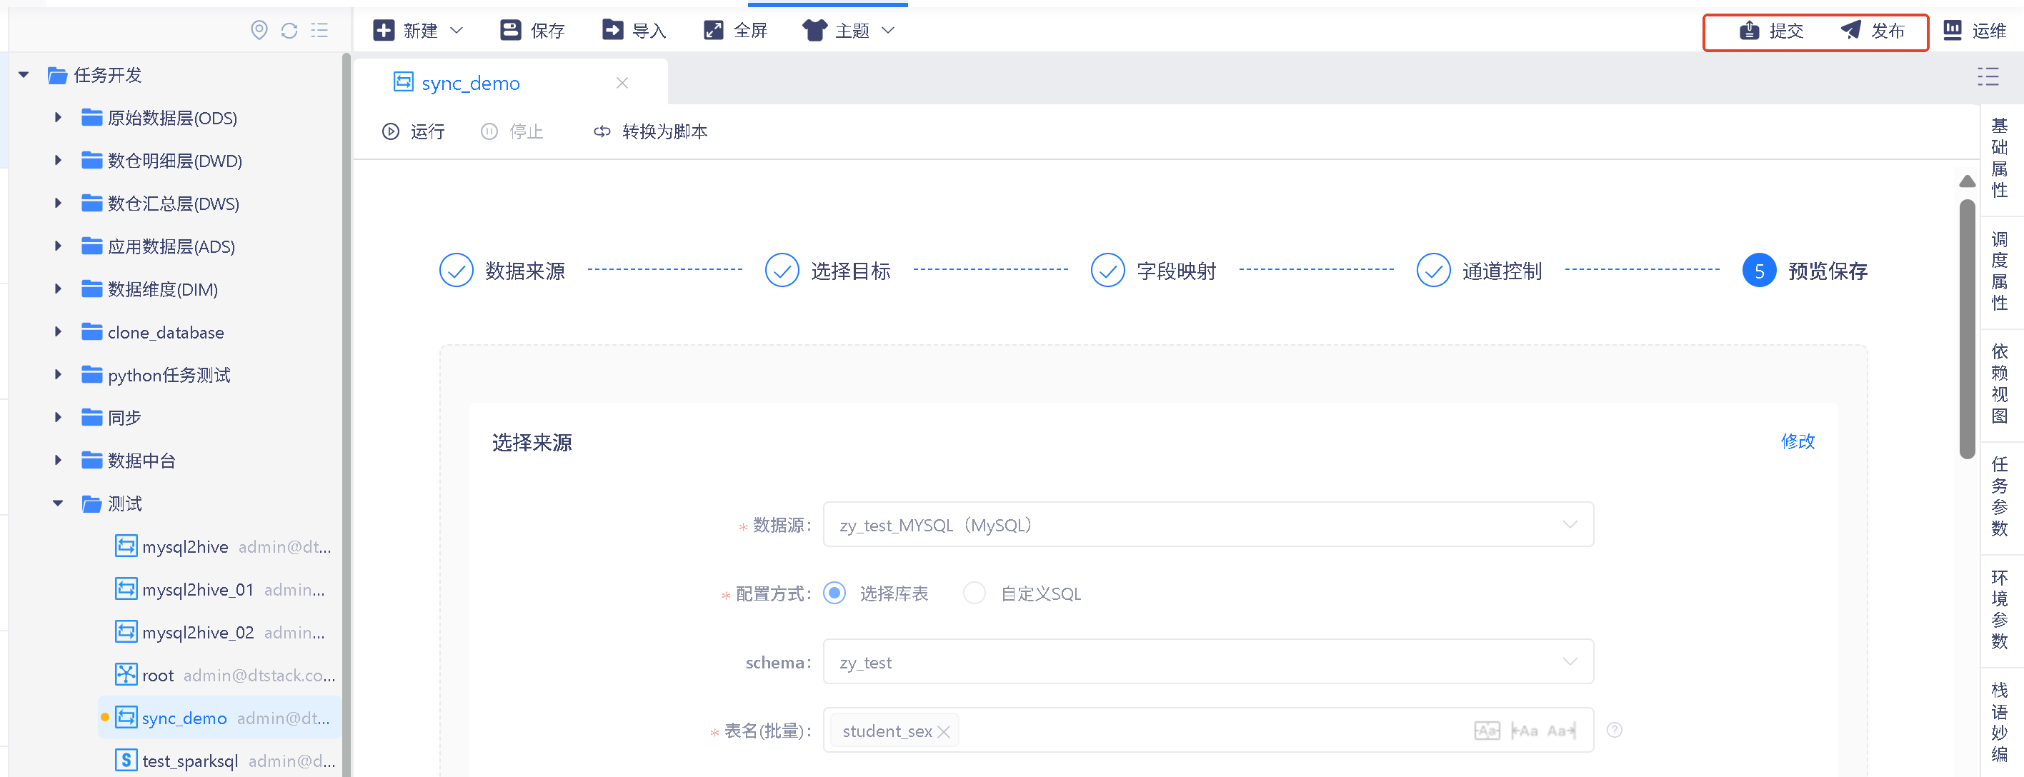 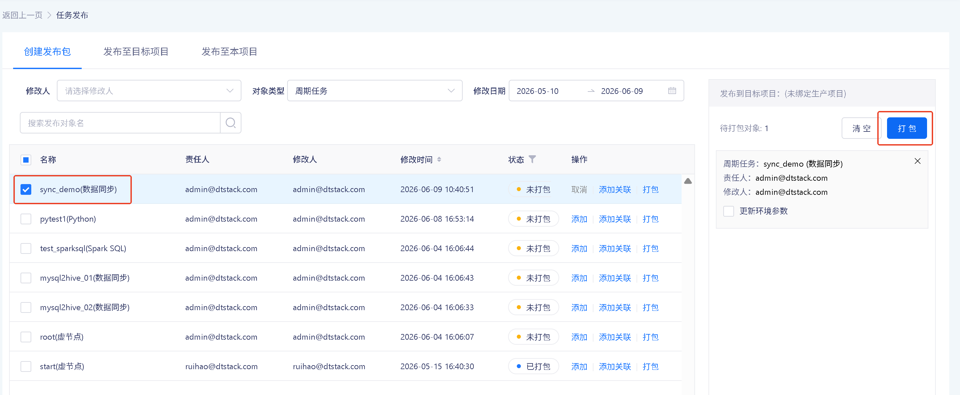 # 参数获取指南 ## 参数说明 | 参数名 | 说明 | 获取方式 | |--------|------|----------| | `tenantId` | 租户对应唯一 ID | 通过脚本获取 | | `projectId` | 项目对应唯一 ID | 通过脚本获取 | | `nodePid` | 当前项目下目录对应唯一 ID | 通过脚本获取 | | `yarnResourceName` | 资源组对应名称 | 通过脚本获取 | ## 脚本获取步骤 1. 在当前项目对应目录下新建一个**向导化的数据同步任务** 2. 点击**提交**和**发布** 3. 将刚才提交的任务选中，点击**打包** 4. 将打包好的内容点击**导出** 5. 打开压缩包，找到 `task` 目录下的 JSON 脚本文件，打开即可获取 `projectId` 等参数
10719 | 695 | 33357 | saas

2-数据源初始化
数据源名称 | 数据源类型 | 内容 | 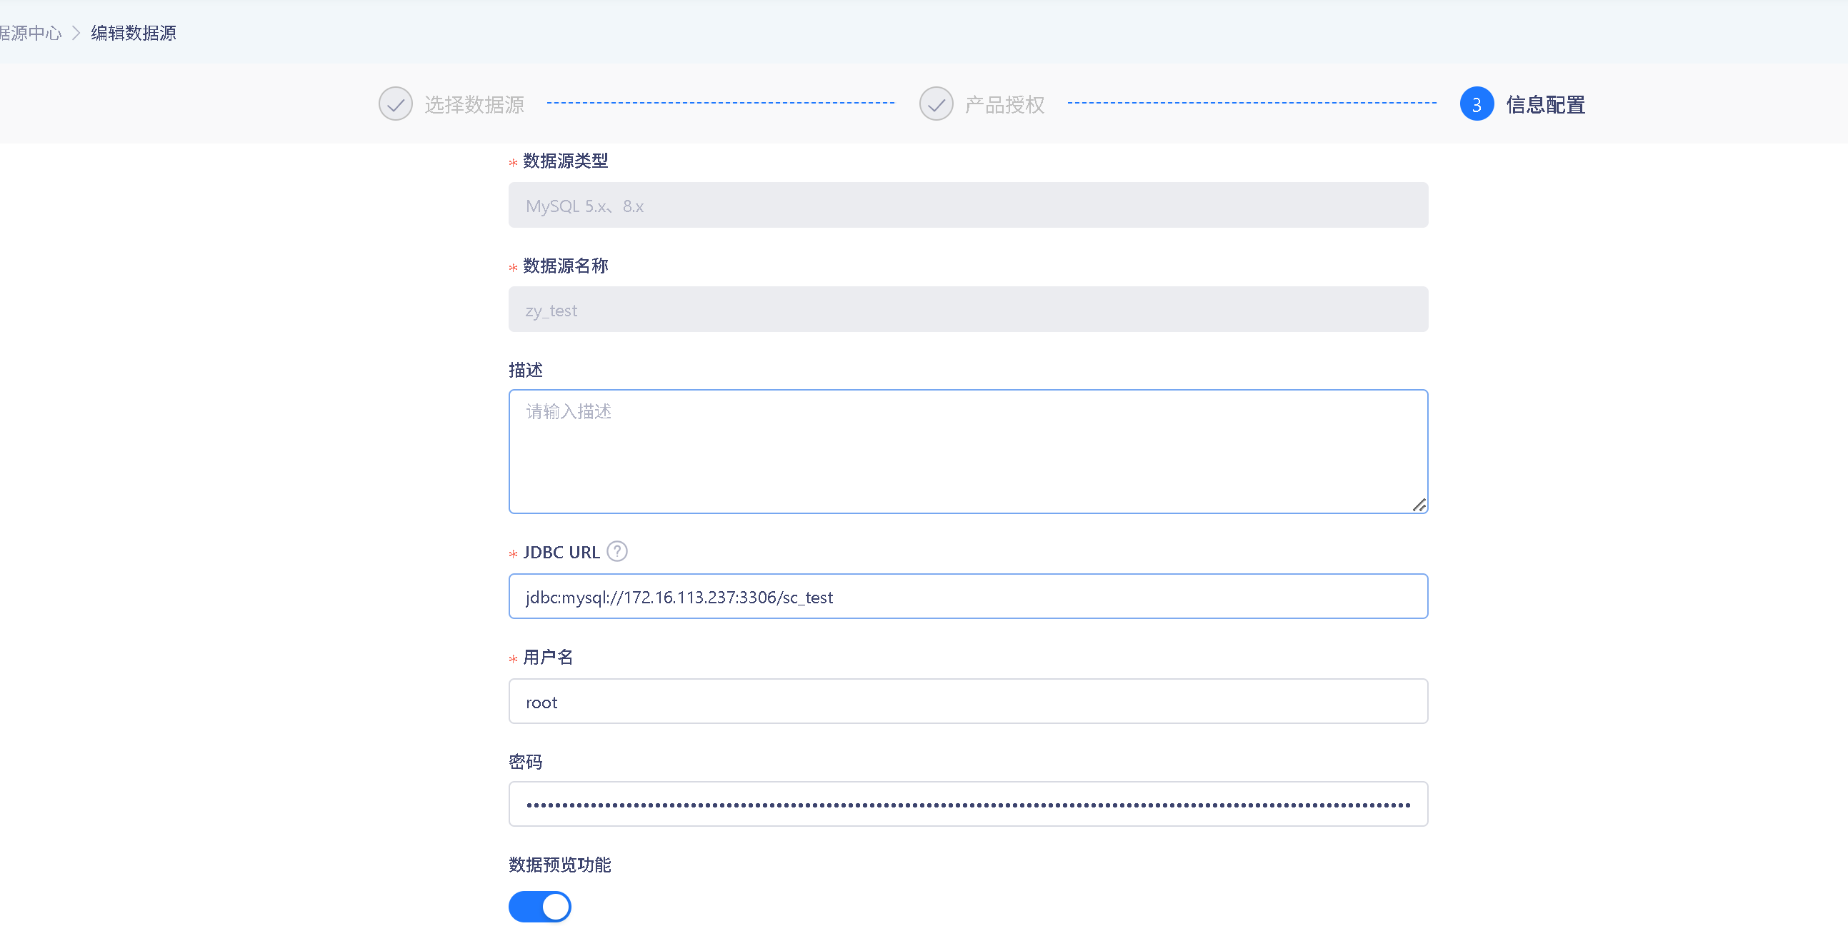 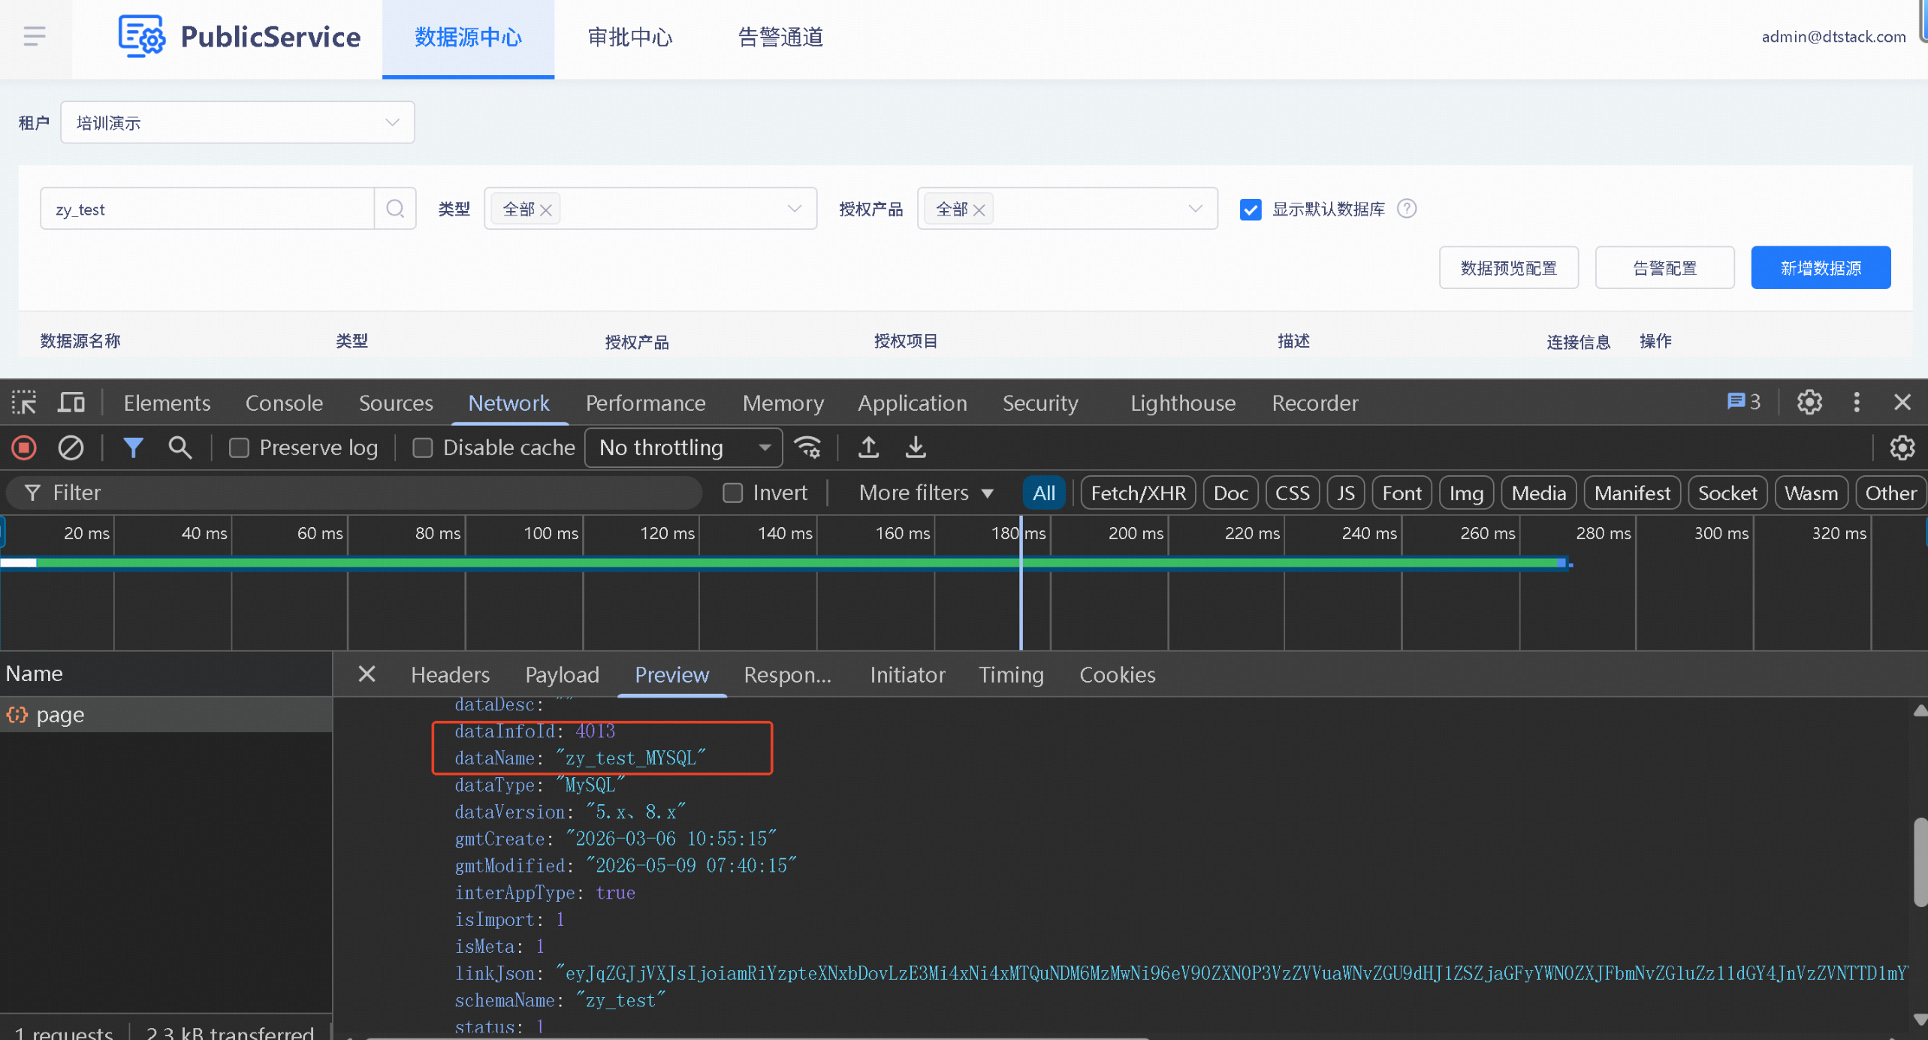 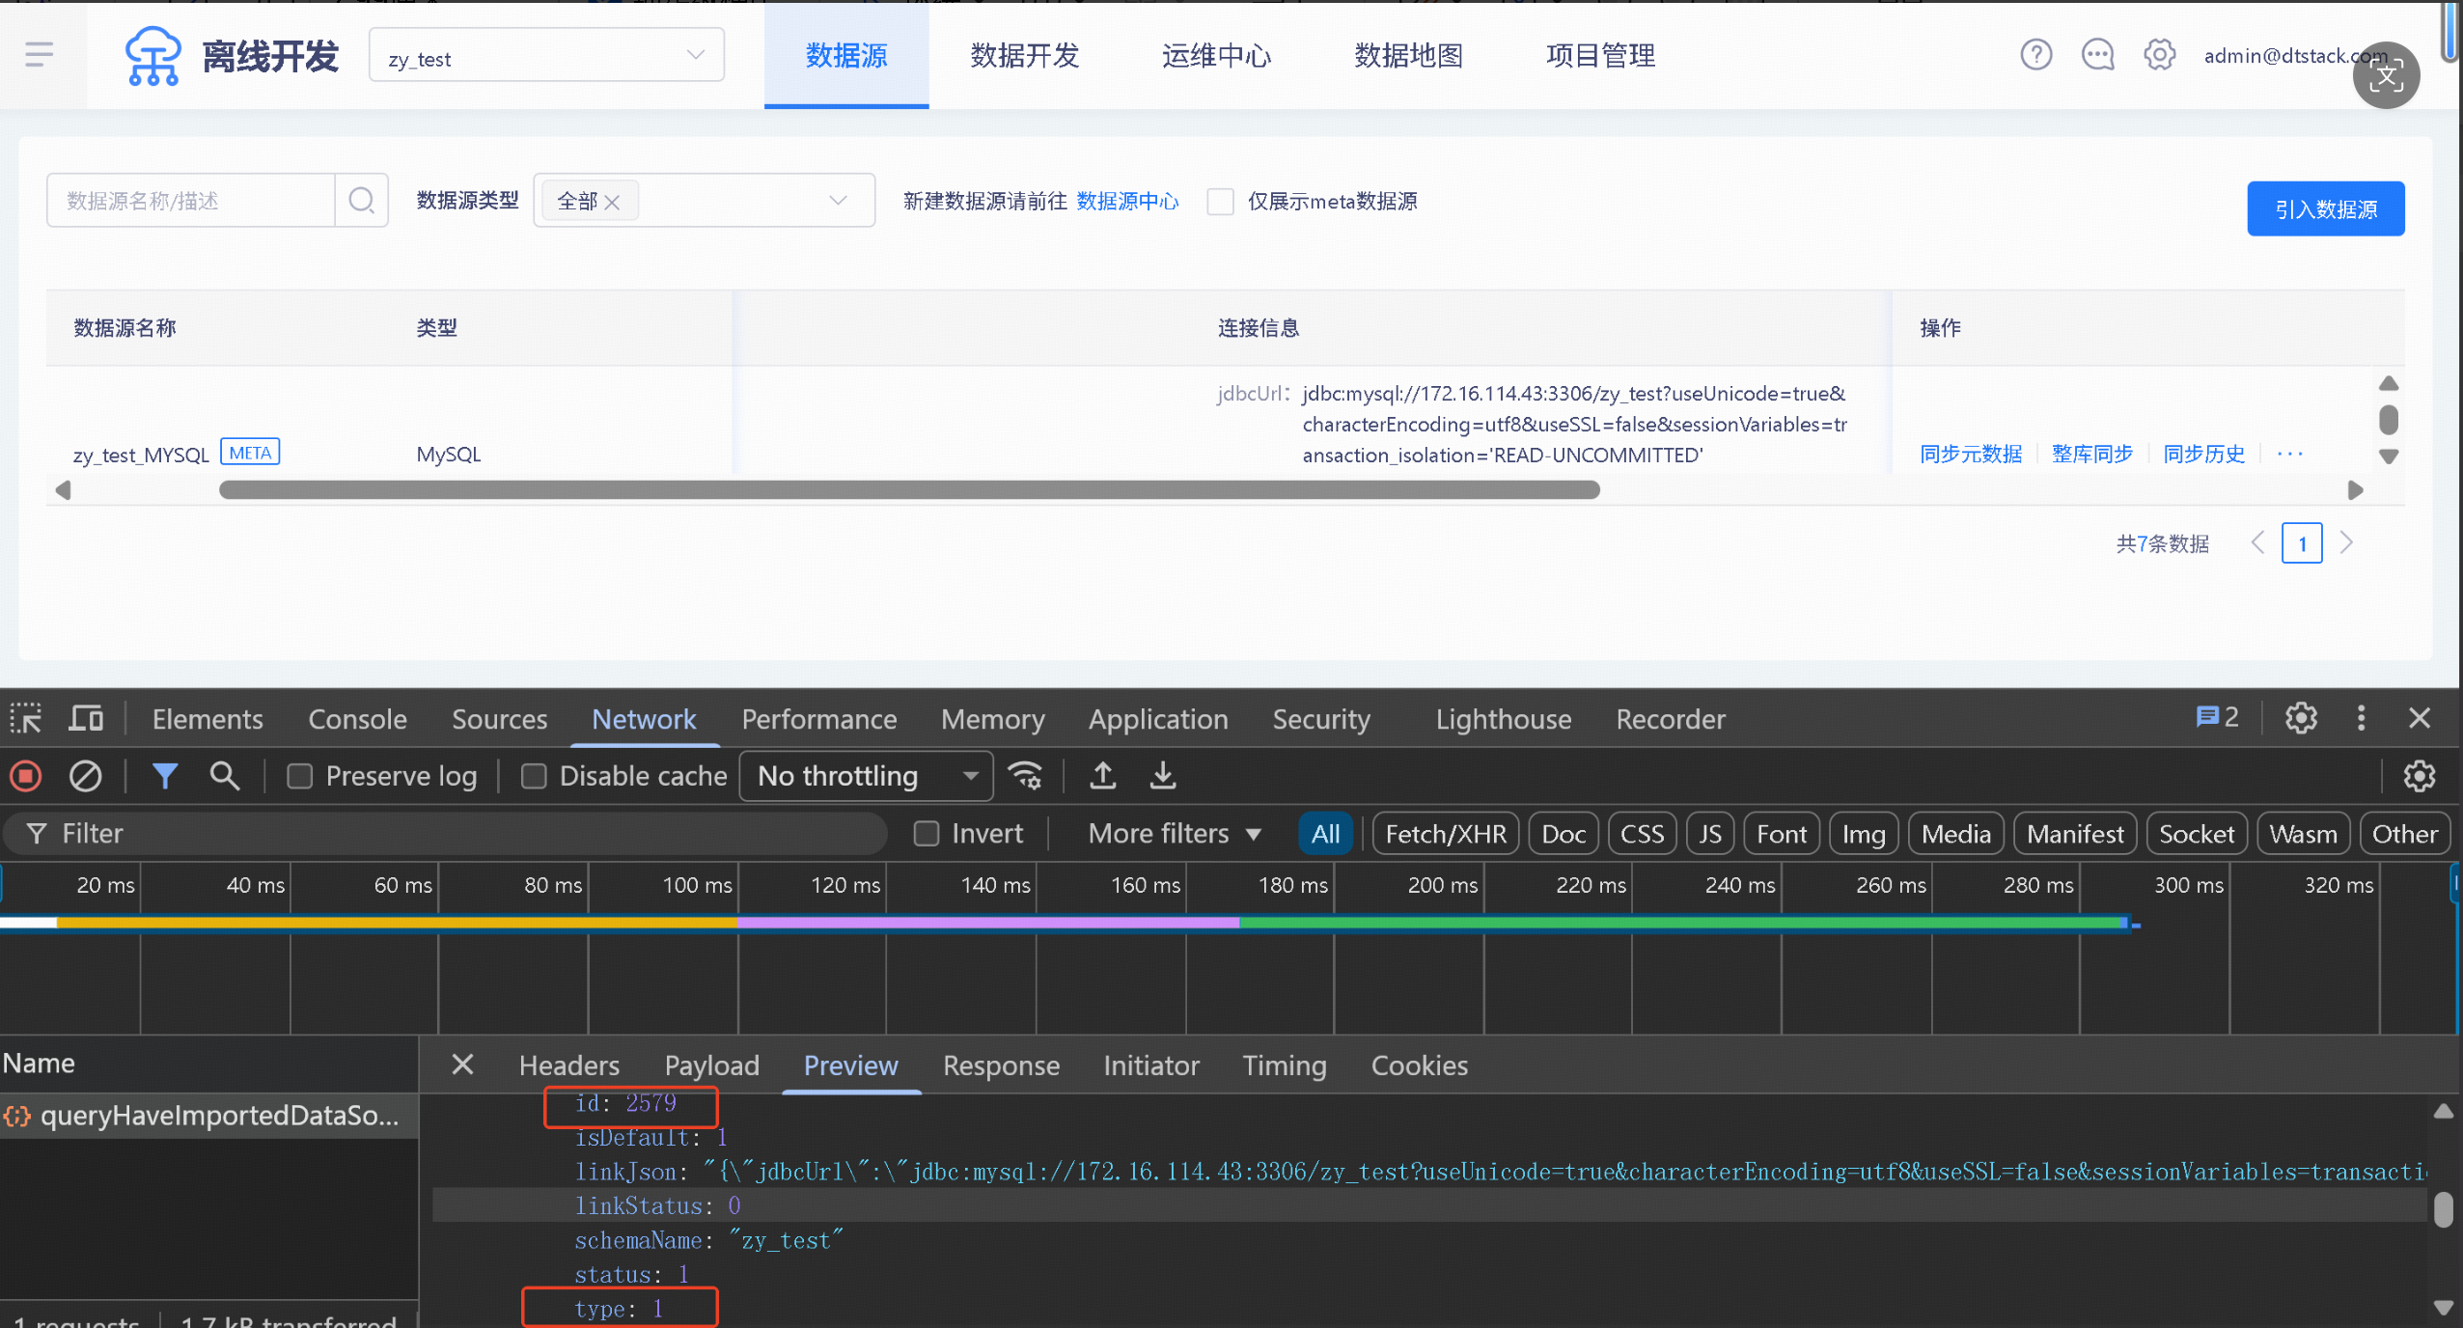 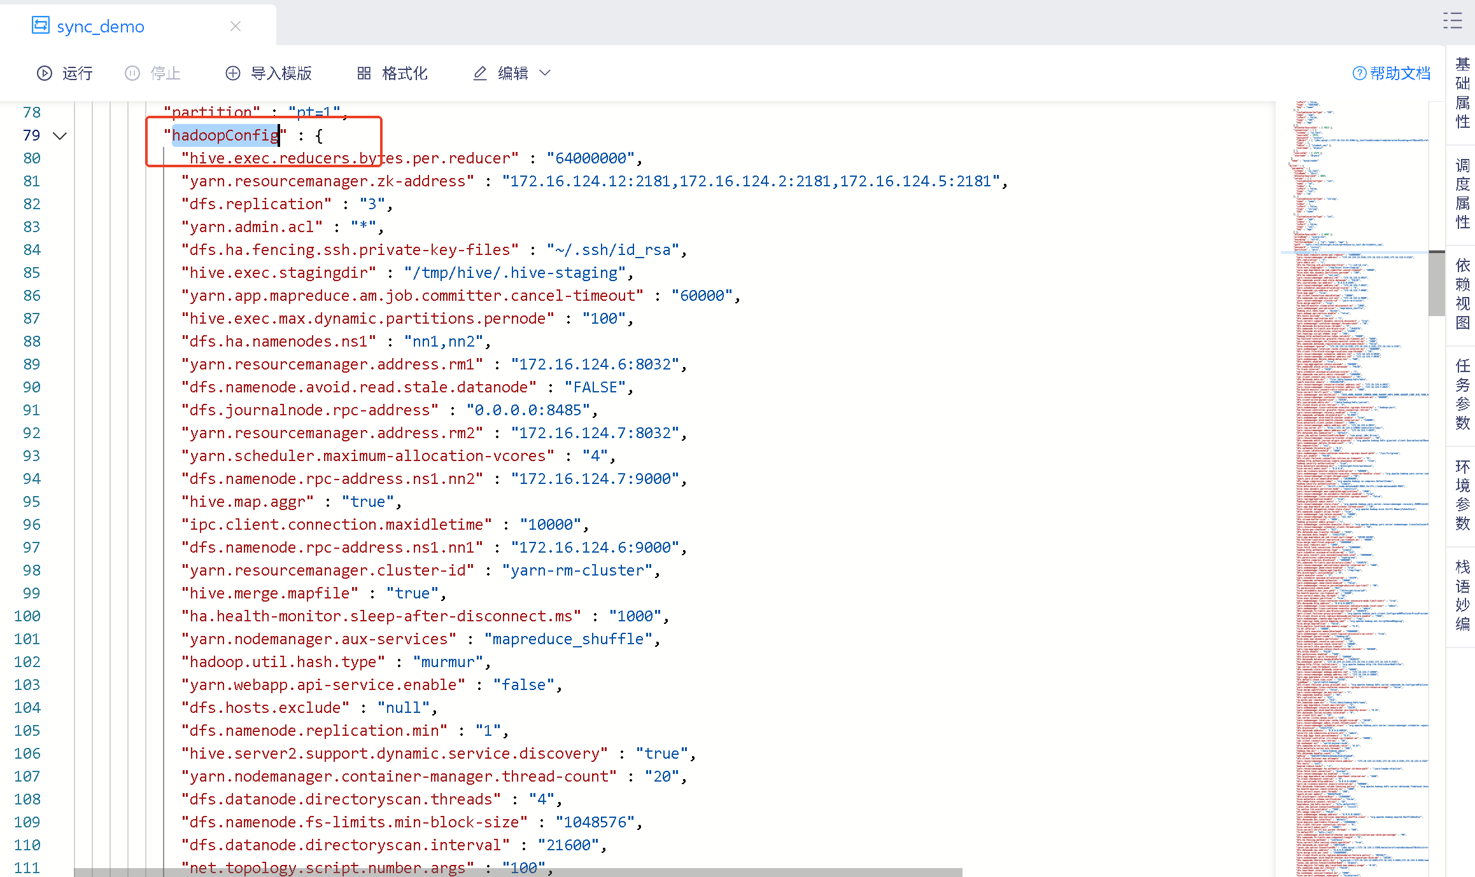 # 数据源参数获取指南 ## 参数说明 | 参数名 | 说明 | 获取方式 | |--------|------|----------| | 数据源名称 | 数据源唯一名称 | 通过接口获取 | | 数据源类型 | 数据源对应类型 | 通过接口获取 | | 内容 | 以 JSON 格式存储数据源详情信息 | 页面 + 接口获取 | ## 接口获取步骤 1. 进入数据源中心，新建数据源（如 MySQL），填写名称、JDBC、用户名/密码 2. F12 打开开发者工具，从接口中获取 dtCenterSourceId 3. 进入具体项目 → 点击数据源 → F12 获取 sourceIds、dataSourceType 4. 特殊类 HDFS 数据源：新建 MySQL→Hive 同步脚本 → 向导转脚本 → 获取 hadoopConfig 值
zy_test_MYSQL | mysql | { "数据源类型": "mysql", "dataSourceName": "zy_test_MYSQL", "dataSourceType": 1, "jdbc": "jdbc:mysql://172.16.114.43:3306/zy_test?useUnicode=true&characterEncoding=utf8&useSSL=false&sessionVariables=transaction_isolation='READ-UNCOMMITTED'", "username": "drpeco", "password": "***", "dtCenterSourceId": 4013, "sourceIds": 2579 }
zy_test_HADOOP | hdfs | { "数据源类型": "hdfs", "dataSourceName": "zy_test_HADOOP", "dataSourceType": 45, "jdbc": "jdbc:hive2://172.16.124.9:8191/zy_test", "username": "admin@dtstack.com", "password": "***", "dtCenterSourceId": 4007, "sourceIds": 2573, "path": "hdfs://ns1/dtInsight/hive/warehouse/zy_test.db/", "fileType": "orc", "defaultFS": "hdfs://ns1", "hadoopConfig": { "hive.exec.reducers.bytes.per.reducer": "64000000", "yarn.resourcemanager.zk-address": "172.16.124.12:2181,172.16.124.2:2181,172.16.124.5:2181", "dfs.replication": "3", "yarn.admin.acl": "*", "dfs.ha.fencing.ssh.private-key-files": "~/.ssh/id_rsa", "hive.exec.stagingdir": "/tmp/hive/.hive-staging", "yarn.app.mapreduce.am.job.committer.cancel-timeout": "60000", "hive.exec.max.dynamic.partitions.pernode": "100", "dfs.ha.namenodes.ns1": "nn1,nn2", "yarn.resourcemanager.address.rm1": "172.16.124.6:8032", "dfs.namenode.avoid.read.stale.datanode": "FALSE", "dfs.journalnode.rpc-address": "0.0.0.0:8485", "yarn.resourcemanager.address.rm2": "172.16.124.7:8032", "yarn.scheduler.maximum-allocation-vcores": "4", "dfs.namenode.rpc-address.ns1.nn2": "172.16.124.7:9000", "hive.map.aggr": "true", "ipc.client.connection.maxidletime": "10000", "dfs.namenode.rpc-address.ns1.nn1": "172.16.124.6:9000", "yarn.resourcemanager.cluster-id": "yarn-rm-cluster", "hive.merge.mapfile": "true", "ha.health-monitor.sleep-after-disconnect.ms": "1000", "yarn.nodemanager.aux-services": "mapreduce_shuffle", "hadoop.util.hash.type": "murmur", "yarn.webapp.api-service.enable": "false", "dfs.hosts.exclude": "null", "dfs.namenode.replication.min": "1", "hive.server2.support.dynamic.service.discovery": "true" } }

